Colores
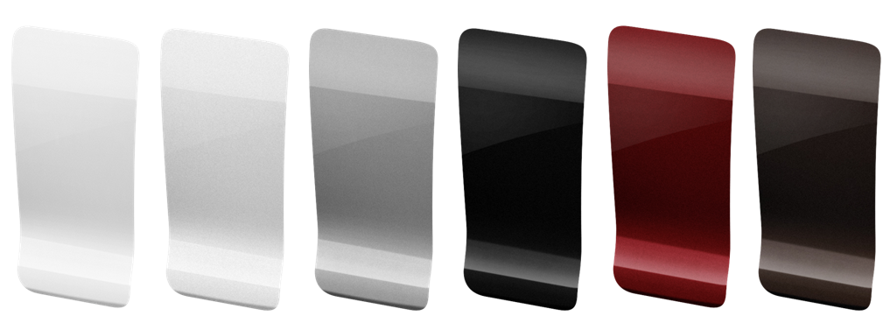

BLANCO | GRIS | GRIS | NEGRO | ROJO | ROUGE
BANQUISE/NACRÉ | ALUMINIUM | MOONDUST | PERLA | RUBI | NOIR

